界面&功能
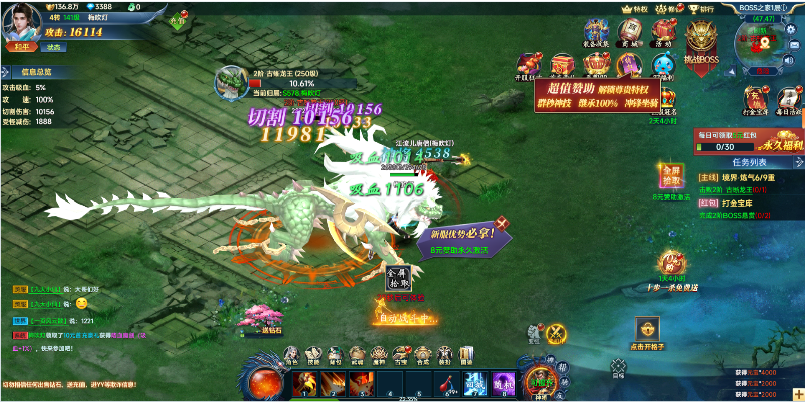
主界面设计 |  |  |  |  | 功能规则

 | 功能概述

 | 1.设计目的是什么
 | ▶ | 设计主界面布局，分移动端和网页端两个版本，操作机制有一定差别，其他界面要素基本趋同
 | ▶ | 提供基础的操作控件，信息显示，提供功能入口
 | 2.基本规则
 | ▶ | 存放所有无独立背包的道具，有一定容量限制
 | ▶ | 容量满时无法获得新道具，弹出回收提示
 | 3.解锁方式
 | ▶ | 默认开启

 | 主界面【当前为示例】

3
 | 主界面示意-移动端
6
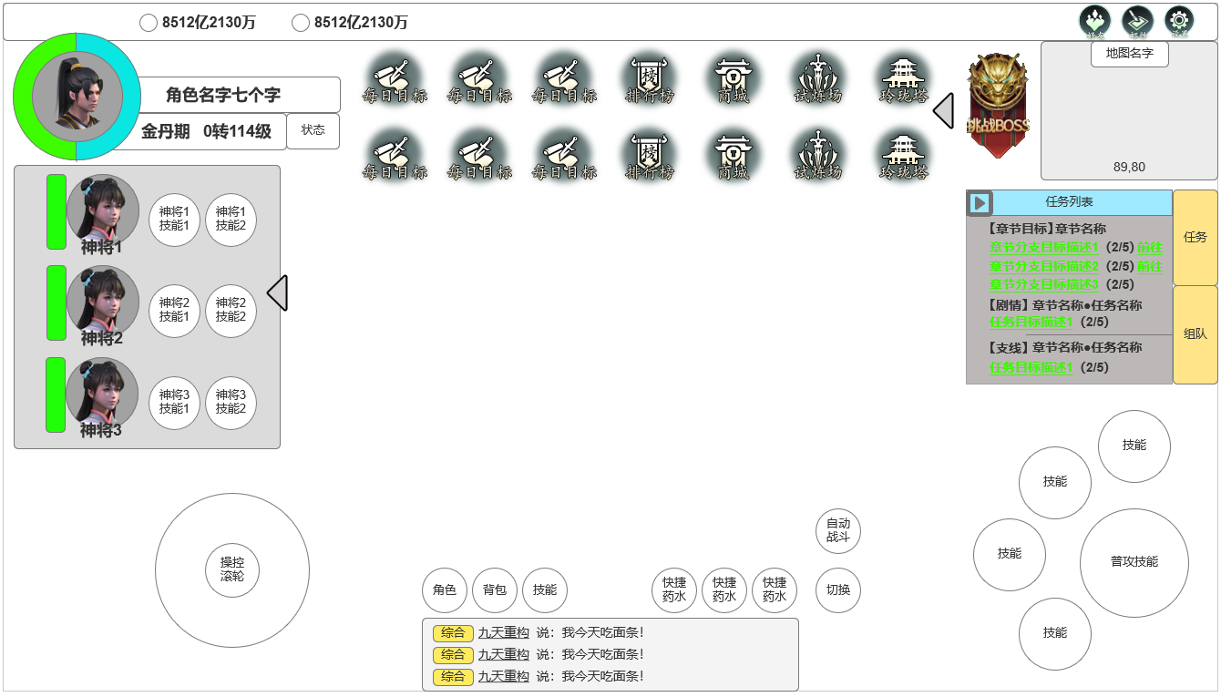
1
 |  |  | 界面信息说明
 |  |  | 1.角色头像，血槽
 |  |  | ▶ | 显示角色头像
10
 |  |  | ▶ | 显示角色生命槽，法力槽，可环绕角色头像设计
 |  |  | ▶ | 背包栏位格子默认全开启

2
 |  |  | 2.角色名字&境界，转生等级，常规等级
 |  |  | ▶ | 显示名字，最多七个字
 |  |  | ▶ | 显示角色境界，与境界等级文本挂钩
11
 |  |  | ▶ | 角色状态窗
12
 |  |  | 3.货币栏位
 |  |  | ▶ | 常规游戏币显示栏位
 |  |  | ▶ | 充值货币显示栏位

4
8
 |  |  | 4.神将状态栏
 |  |  | ▶ | 显示神将头像，技能，血量
 |  |  | ▶ | 神将功能未开启时显示：未激活任意神将。
7
 |  |  | 5.操作滚轮

5
 |  |  | 6.顶部功能图标
 |  |  | ▶ | 显示顶部功能图标
 |  |  | ▶ | 挑战首领图标样式单独设计

 |  |  | 7.基础功能图标
 |  |  | ▶ | 包含角色，背包，技能等功能入口图标
13
9
 |  |  | 8.快捷药水使用栏
 |  |  | ▶ | 快捷药水使用栏

 |  |  | 9.聊天窗口显示
 |  |  | ▶ | 最多显示三行聊天信息
 |  |  | ▶ | 点击聊天框打开聊天界面

 |  |  | 10.功能性图标区域
 |  |  | ▶ | 设置，邮件，好友等功能性图标显示区域
 | 主界面示意-移动端（去标识）
 |  |  | 11.小地图区域
 |  |  | ▶ | 显示小地图名称
 |  |  | ▶ | 显示小地图当前角色坐标

 |  |  | 12.任务列表栏/组队功能入口
 |  |  | ▶ | 当前主线，支线，日常任务信息
 |  |  | ▶ | 组队功能入口：点击后打开组队界面

 |  |  | 13.移动端技能操作栏
 |  |  | ▶ | 1普攻技能4常规技能
 |  |  | ▶ | 自动战斗按钮，有两个状态：自动战斗开启中&自动战斗关闭

 | 主界面示意-移动端 切换底部功能栏&怪物信息血条

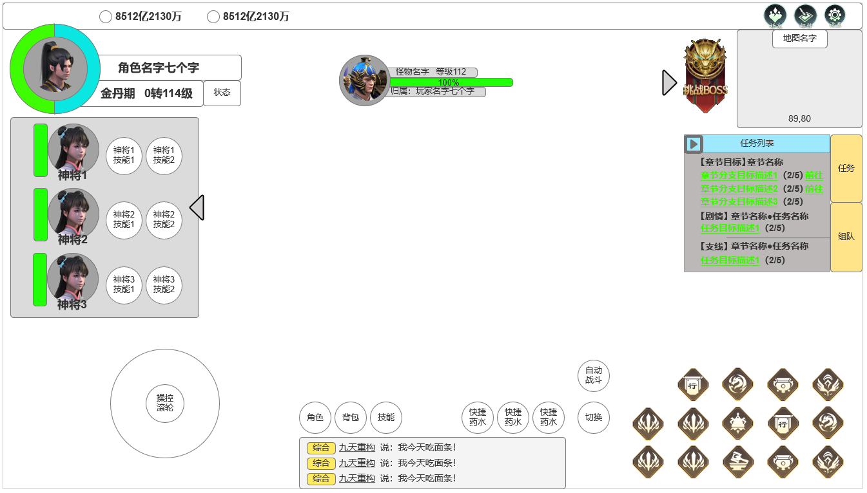

 |  |  | 14.怪物信息血条
 |  |  | ▶ | 怪物头像，名称，等级
 |  |  | ▶ | 怪物生命条
 |  |  | ▶ | 怪物掉落归属信息
14
 |  |  | 15.切换底部功能栏
 |  |  | ▶ | 怪物头像，名称，等级
 |  |  | ▶ | 怪物生命条
 |  |  | ▶ | 怪物掉落归属信息

15

 | 主界面示意-网页端

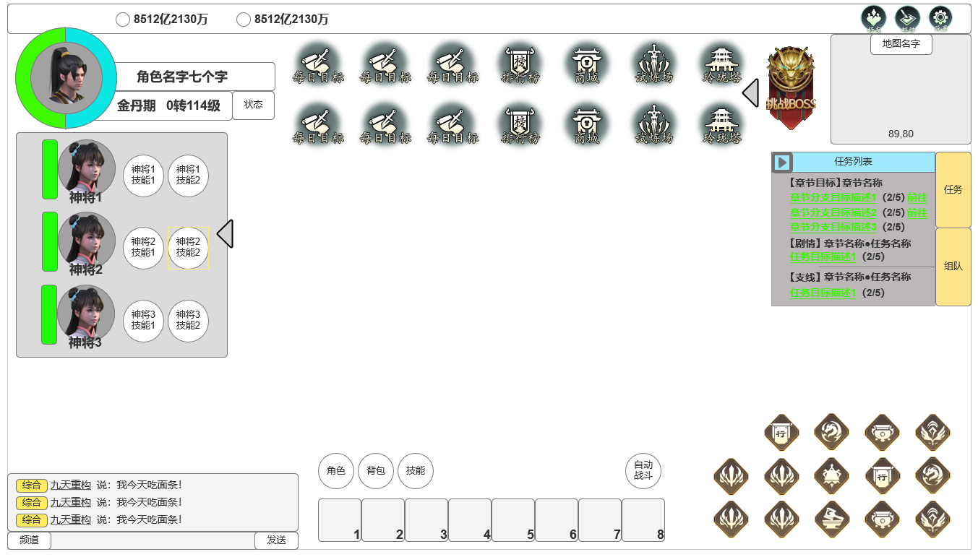
 |  |  | 1.聊天频道，发送框
 |  |  | ▶ | 点击聊天窗口打开聊天界面
 |  |  | ▶ | 信息发送框

 |  |  | 2.快捷操作栏
 |  |  | ▶ | 总计8个快捷操作栏，放置技能，可使用道具
 |  |  | ▶ | 使用键盘数字键快捷使用

1
2

 | 参考界面

功能美需
UI需求

 | 序号 | 类型 | 对应界面 | 内容 | 功能需求 | 策划建议 | 参考图
 | 1 | UI | 天赋界面
 | 2 | UI
 | 3 | UI
 | 4 | UI
 | 5 | UI
 | 6 | UI
 | 7 | UI
 | 8 | UI
 | 9 | UI
 | 10 | UI
 | 11 | UI
 | 12 | UI
 | 13 | UI
 | 14 | UI
 | 15 | UI
 | 16 | UI
 | 17 | UI
 | 18 | UI
 | 19 | UI

背景图需求

 | 序号 | 类型 | 对应界面 | 内容 | 功能需求 | 策划建议 | 参考图

道具图标需求

动效需求

 | 序号 | 类型 | 内容 | 描述 | 功能需求 | 策划建议 | 参考图
 | 1 | 动画特效 |  | 宝物界面宝物原画界面特效

其他 （ICON，模型，表情等）

 | 序号 | 类型 | 对应界面 | 内容 | 功能需求 | 策划建议 | 参考图
 | 1 | ICON | 主界面 | 主界面代表技能功能的入口图标 | 主界面代表技能功能的入口图标 |  | 
 | 2 | ICON | 16个天赋图标
 | 3 | ICON | 10阶天赋装备，10个部位

参考界面
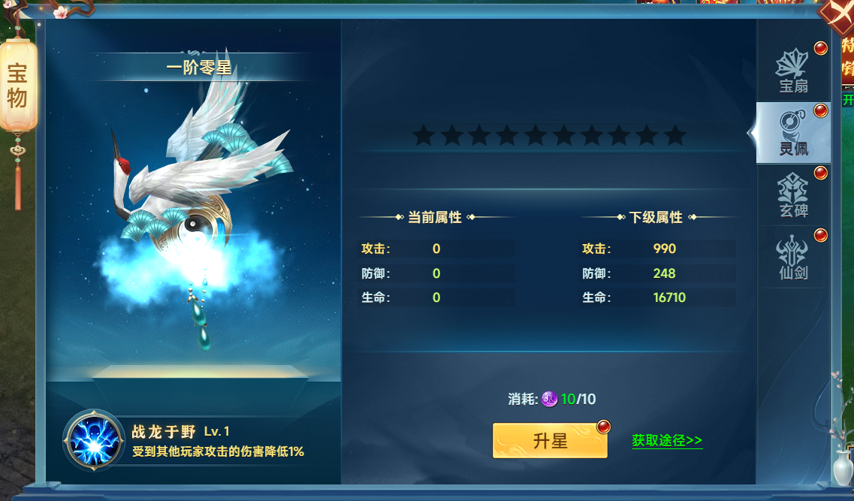
参考图

 | 参考游戏—山河图志

